상품제안서
풍성한명절 우가네 프리미엄 한우육포 선물세트 한우육포5, 견과육포5 | 상품코드: F30216

 |  |  |  |  |  |  | 02-412-0044 | www.easy1.co.kr
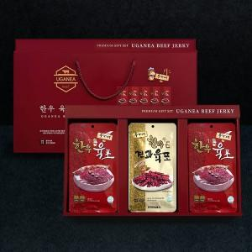

【상세/제작정보】 | 소량주문가능

【인쇄/포장옵션】 | / 포장불가능

【공급단가】 | 수량 | 50~ | 100~ | 500~ | 1,000~ | 2,000~
*VAT별도 | 단가 | 29,880원 | 29,380원 | 28,630원 | 28,130원 | 27,390원

【상품 URL】 | https://dev.easy1.co.kr:443/src/goods_detail.php?gdno=30216

